키워드 추출
Damping Factor | 0.85

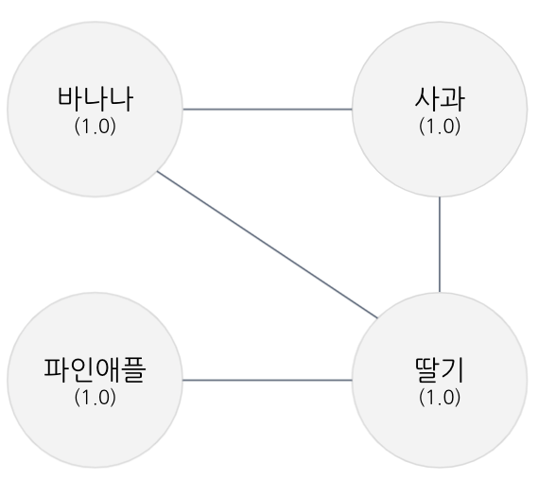
 | 바나나 | 사과 | 파인애플 | 딸기
바나나 | 0.000 | 0.500 | 0.000 | 0.500 | 1
사과 | 0.500 | 0.000 | 0.000 | 0.500 | 1
파인애플 | 0.000 | 0.000 | 0.000 | 1.000 | 1
딸기 | 0.333 | 0.333 | 0.333 | 0.000 | 1
 | 0.858 | 0.858 | 0.433 | 1.850 | 4

 | 바나나 | 사과 | 파인애플 | 딸기
바나나 | 0.000 | 0.429 | 0.000 | 0.429 | 0.858
사과 | 0.429 | 0.000 | 0.000 | 0.429 | 0.858
파인애플 | 0.000 | 0.000 | 0.000 | 0.433 | 0.433
딸기 | 0.617 | 0.617 | 0.617 | 0.000 | 1.850
 | 1.039 | 1.039 | 0.674 | 1.248 | 4.000

 | 바나나 | 사과 | 파인애플 | 딸기
바나나 | 0.000 | 0.519 | 0.000 | 0.519 | 1.039
사과 | 0.519 | 0.000 | 0.000 | 0.519 | 1.039
파인애플 | 0.000 | 0.000 | 0.000 | 0.674 | 0.674
딸기 | 0.416 | 0.416 | 0.416 | 0.000 | 1.248
 | 0.945 | 0.945 | 0.504 | 1.606 | 4.000

 | 바나나 | 사과 | 파인애플 | 딸기
바나나 | 0.000 | 0.473 | 0.000 | 0.473 | 0.945
사과 | 0.473 | 0.000 | 0.000 | 0.473 | 0.945
파인애플 | 0.000 | 0.000 | 0.000 | 0.504 | 0.504
딸기 | 0.535 | 0.535 | 0.535 | 0.000 | 1.606
 | 1.007 | 1.007 | 0.605 | 1.381 | 4.000

 | 바나나 | 사과 | 파인애플 | 딸기
바나나 | 0.000 | 0.503 | 0.000 | 0.503 | 1.007
사과 | 0.503 | 0.000 | 0.000 | 0.503 | 1.007
파인애플 | 0.000 | 0.000 | 0.000 | 0.605 | 0.605
딸기 | 0.460 | 0.460 | 0.460 | 0.000 | 1.381
 | 0.969 | 0.969 | 0.541 | 1.520 | 4.000

 | 바나나 | 사과 | 파인애플 | 딸기
바나나 | 0.000 | 0.485 | 0.000 | 0.485 | 0.969
사과 | 0.485 | 0.000 | 0.000 | 0.485 | 0.969
파인애플 | 0.000 | 0.000 | 0.000 | 0.541 | 0.541
딸기 | 0.507 | 0.507 | 0.507 | 0.000 | 1.520
 | 0.993 | 0.993 | 0.581 | 1.434 | 4.000

 | 바나나 | 사과 | 파인애플 | 딸기
바나나 | 0.000 | 0.496 | 0.000 | 0.496 | 0.993
사과 | 0.496 | 0.000 | 0.000 | 0.496 | 0.993
파인애플 | 0.000 | 0.000 | 0.000 | 0.581 | 0.581
딸기 | 0.478 | 0.478 | 0.478 | 0.000 | 1.434
 | 0.978 | 0.978 | 0.556 | 1.487 | 4.000

 | 바나나 | 사과 | 파인애플 | 딸기
바나나 | 0.000 | 0.489 | 0.000 | 0.489 | 0.978
사과 | 0.489 | 0.000 | 0.000 | 0.489 | 0.978
파인애플 | 0.000 | 0.000 | 0.000 | 0.556 | 0.556
딸기 | 0.496 | 0.496 | 0.496 | 0.000 | 1.487
 | 0.987 | 0.987 | 0.571 | 1.454 | 4.000

 | 바나나 | 사과 | 파인애플 | 딸기
바나나 | 0.000 | 0.494 | 0.000 | 0.494 | 0.987
사과 | 0.494 | 0.000 | 0.000 | 0.494 | 0.987
파인애플 | 0.000 | 0.000 | 0.000 | 0.571 | 0.571
딸기 | 0.485 | 0.485 | 0.485 | 0.000 | 1.454
 | 0.982 | 0.982 | 0.562 | 1.475 | 4.000

 | 바나나 | 사과 | 파인애플 | 딸기
바나나 | 0.000 | 0.491 | 0.000 | 0.491 | 0.982
사과 | 0.491 | 0.000 | 0.000 | 0.491 | 0.982
파인애플 | 0.000 | 0.000 | 0.000 | 0.562 | 0.562
딸기 | 0.492 | 0.492 | 0.492 | 0.000 | 1.475
 | 0.985 | 0.985 | 0.568 | 1.462 | 4.000

